Sheet1
 | 게임 소개 & 재미요소 분석 세부 기획서

! |  | 읽기 전 안내

 | 해당 기획서는 게임의 전반적인 흐름과 특징, 재미요소 등을 다루는 기획서입니다.

? |  | 목차

 | 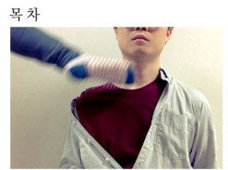 1. 장르 2. 게임 진행 2-1. 맵 세팅 및 대기실 2-2. 몬스터 스폰 2-3. 탐험 및 성장&전투 2-4. 선택적 보스 클리어 2-5. 승자 산출 및 종료 3. 재미요소 분석 3-1. 랜덤적인 맵 환경 3-2 다양한 스킬 조합 3-3. 랜덤적이지 않은 랜덤 3-4. 다양한 보스전

1 |  | 장르

 | project-cube는 탑 다운 온라인 배틀 로얄 로그라이크 게임입니다. 롤, 이터널 리턴 등의 MOBA게임과 유사한 전투 방식을 가지며, 랜덤적인 맵 구조와 자유로운 스킬 트리를 만들어 낼 수 있는 것이 중점인 게임입니다.

2 |  | 게임 진행

 | 기본적으로 p-cube는 맵 세팅 및 대기실 -> 몬스터 스폰 -> 탐험 및 성장&전투 -> 선택적 보스 클리어 -> 승자 산출 및 종료 의 순서를 가집니다.

 |  | 2-1 |  | 맵 세팅 및 대기실

 |  |  | 매칭 이후, 랜덤적인 구조로 맵이 생성됩니다. 플레이어들은 각자의 대기실에서 초반 무기를 선택하며 맵 생성이 완료될 때 까지 대기합니다. 맵 생성이 완료된다면, 각 대기실의 바닥이 투명화되어 사라지며, 플레이어는 추락하고, 해당 위치에서 게임이 시작됩니다.

 |  |  | 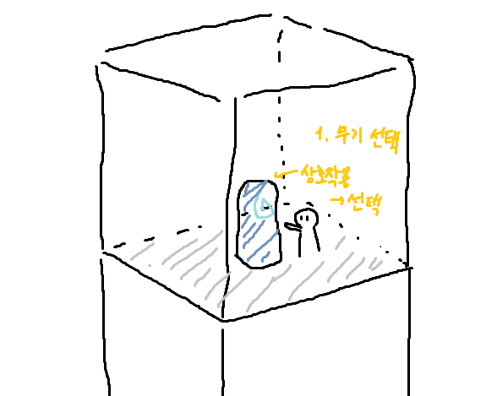 |  |  |  |  |  |  |  |  | 대기실에서 귀속 무기를 선택합니다.

 |  |  | 
 |  |  |  |  |  |  |  |  |  | 무기를 획득하게 됩니다.

 |  |  | 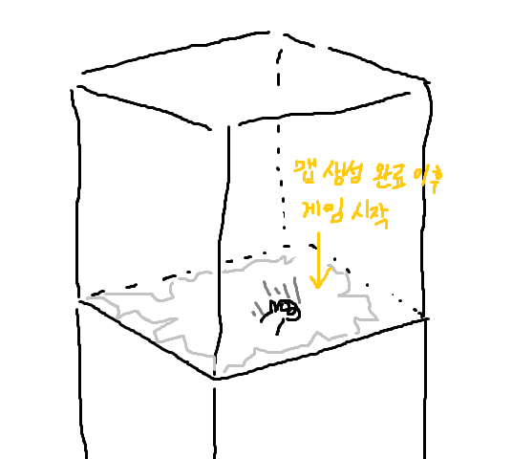 |  |  |  |  |  |  |  |  | 맵 생성이 완료되었다면, (맵 세부 기획서 참고) 대기실의 바닥이 투명화되고, 플레이어는 대기실이 생성된 위치의 아래 방에서 게임을 시작합니다.

 |  |  |  |  |  |  |  |  |  |  |  | 맵은 대략적으로 이러한 모습을 가집니다. 8 x 8 전체 방 크기를 가지며, 여러 크기와 종류의 방이 존재합니다. 그 중에서, 플레이어가 시작하는 위치는 언제나 청색 방인 '노말 룸'입니다. (가장 많이 보이는 하늘색 방이 노말 룸 입니다.)

 |  |  |  |  |  | 엘리트 룸

 |  |  |  |  |  |  |  | 에픽 룸
 |  |  |  |  |  |  | 보스 룸

 |  |  |  |  | 에픽 룸

 |  |  |  |  |  |  |  |  | 레어 룸 |  | 노말 룸

 |  |  |  |  | golden room |  | 레어 룸

 |  | 2-2 |  | 몬스터 스폰

 |  |  | 플레이어들이 랜덤적인 위치에 떨어지게 된 이후, 각 방에서는 미리 연산된 몬스터의 종류에 따라 몬스터가 랜덤적으로 출몰합니다.

 |  |  | 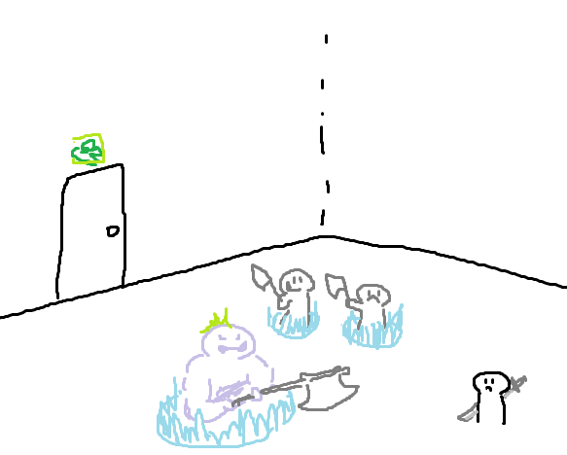 |  |  |  |  |  |  |  |  | 몬스터가 랜덤적으로 나타납니다.

 |  | 2-3 |  | 탐험 및 성장&전투

 |  |  |  |  |  |  |  |  |  |  |  | 선택한 귀속 무기를 가지고, 전투 및 탐사를 하여 레벨을 올립니다.

 |  |  | 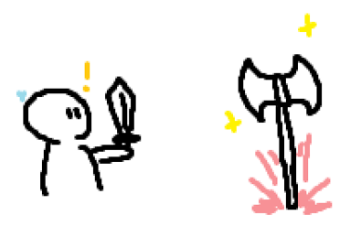 |  |  |  |  |  |  |  |  | 이후 몬스터를 잡거나, 상자를 열어 다른 무기 및 아이템을 찾습니다. 첫 무기 이후의 다른 무기는 해당 방의 보스를 클리어할 시 획득할 수 있으며, 방의 크기에 따라 보상이 상이합니다.

 |  |  | 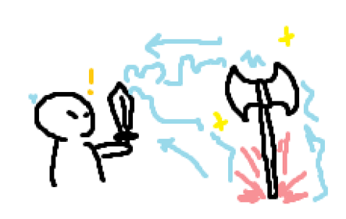 |  |  |  |  |  |  |  |  | 무기를 보유한 상태로 다른 무기에 상호작용을 하면, 해당 무기가 귀속된 무기에 흡수되고, 흡수한 무기의 스킬을 획득합니다.

 |  |  | 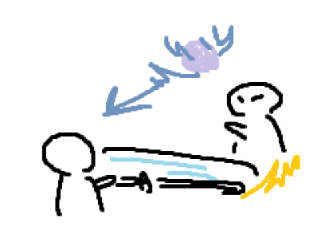 |  |  |  |  |  |  |  |  | 이후 무기와 아이템을 모아나가며 방을 하나씩 공략하고, 성장한 뒤 다른 플레이어와 전투하게 됩니다.

 |  | 2-4 |  | 선택적 보스 클리어

 |  |  | 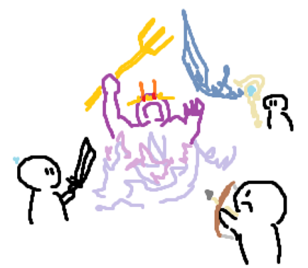 |  |  |  |  |  |  |  |  | 맵에서 가장 큰 방에 입장하면 다른 방과 다르게, 기믹이 존재하는 보스전을 진행할 수 있습니다. 당연히 보상은 막대합니다!

 |  | 2-5 |  | 승자 산출 및 종료

 |  |  |  |  |  |  |  |  |  | 마지막까지 살아남은 플레이어가 승리합니다.

3 |  | 재미요소 분석

 | p-cube에는 다양한 재미 요소가 내포되어 있습니다.

 |  | 3-1 |  | 랜덤적인 맵 환경

 |  |  | p-cube는 랜덤적이고 절차적인 맵 구조를 가지며, 그러한 맵 환경을 통해 매 게임 마다 새로운 경험, 새로운 플레이를 진행하게 해 줍니다. 또한 랜덤한 맵 환경은 플레이어의 전략적인 플레이의 재미를 높이며, 단순한 게임 플레이의 실력 뿐만 아니라 경로 선정, 빠른 방 클리어 등의 목표 설정으로 승리를 쟁취하는 플레이가 중요하게 만들기에, 매 순간 계획적인 플레이를 요구합니다. 이러한 지능적인 플레이를 좋아하는 플레이어에게는 또다른 재미 요소를 선사할 것입니다.

 |  | 3-2 |  | 다양한 스킬 조합

 |  |  | p-cube에는 수많은 무기와 스킬이 추가될 예정입니다. 여러 스킬을 조합하여 자신만의 스킬 트리를 만들어 승리하는 것이 p-cube의 궁극적인 게임 목표이기에, 다양한 스킬을 조합하여 창의적이고 다양한 플레이를 이끌어 갈 수 있습니다. 또한, 룬 조각 및 스크롤 기능을 통해 다양한 능력치 트리를 만들어 능력치의 방향성도 조절할 수 있습니다.

 |  | 3-3 |  | 랜덤적이지 않은 랜덤

 |  |  | p-cube는 기본적으로 랜덤적인 요소를 많이 내포하고 있습니다. 기본적으로 방의 위치부터, 스폰되는 몬스터의 종류, 랜덤 아이템을 드랍하는 상자 등 많은 랜덤적인 요소가 존재합니다. 이러한 랜덤적인 요소는 pvp 온라인 게임에는 단점이 될 수 있지만, 랜덤 요소를 줄이는 다양한 추가 기능을 제작해 랜덤적인 불편함을 최소화합니다. (특수한 목표를 달성하면 원하는 스킬을 획득하는 등)

 |  | 3-4 |  | 다양한 보스전

 |  |  | p-cube에는 다양한 보스가 추가될 예정이며, 이러한 보스들은 모두 다른 보상, 다른 기믹과 패턴을 가집니다. 이러한 보스를 공략하는 것도 하나의 재미 요소가 될 수 있습니다.

